说明
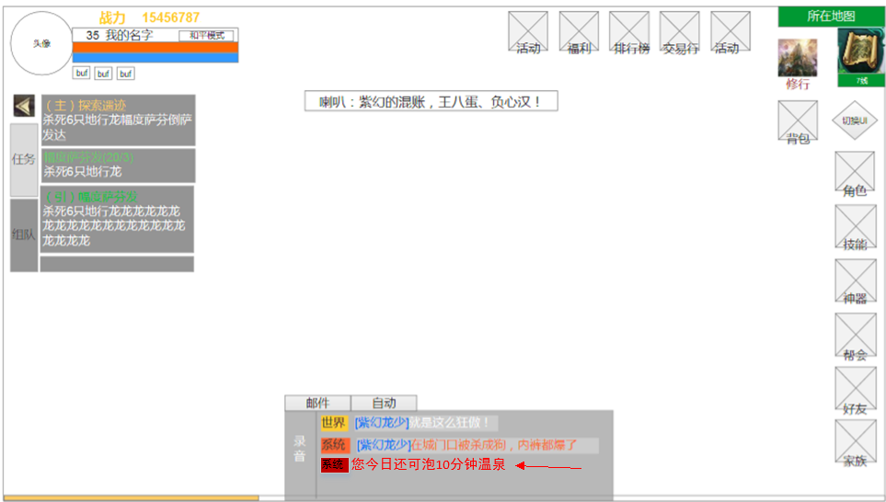
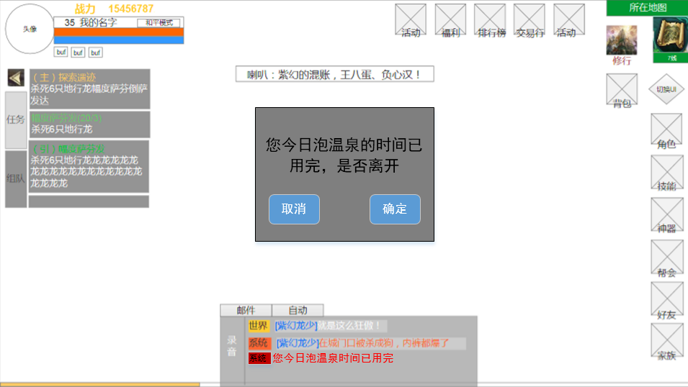
设计目的
让玩家不想刷任务时有一个可以便捷获得收益的途径，延长玩家在线时间。
 |  | why | 设计目的
 |  | what | 挂机拿经验
 |  | wher | 入口：npc，地点：场景
 |  | when | 每天，限时10分钟
功能参考 |  | who | 玩家
御龙在天 |  | how | 具体表现，功能设计，功能限制

功能入口 | 限制 |  | 场景ui和摄像机
主城-npc | 玩家等级》=15级 每日限制挂10分钟 |  | 进入温泉场景，使用主城ui，主城摄像机参数

表现形式
泡温泉，使用休整室场景

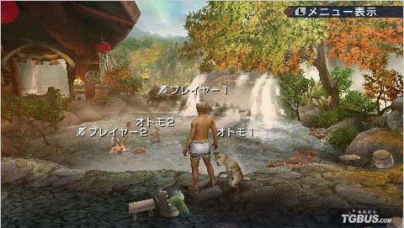
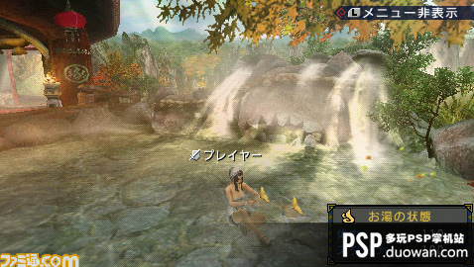

收益
主要：角色和宠物经验 次要：强化装备的道具（小概率） 经验收益会依据时常递减，前3分钟为高额收益，之后开始收益每分钟递减。10分钟后获得经验为0 有特殊称谓（如帮主、排行榜高位者）挂机获得经验有增幅。 获得道具的概率会随时间降低，挂机10分钟后概率为0（暂定）。 道具主要是作为一个彩蛋式的奖励。

说明
玩家每次进入挂机场景，系统会在聊天频道发信息，“您今日还可泡温泉xx分钟”。xx为玩家剩余的可挂机时间。 玩家在场景的挂机时间会被记录。未满10分钟离开场景再进入，则从上次离开时间开始计算挂机时间。 挂机时间截止后，弹出确认界面，确认将返回到主城，取消则继续在场景。

美术需求

离开温泉的确认界面 |  |  | 参考图
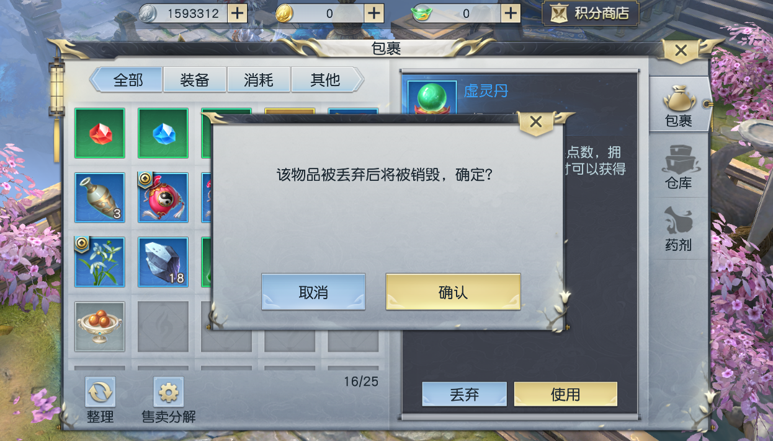

泡温泉时，裹浴巾的角色模型 | 男参考图 | 女参考图

